2019_data
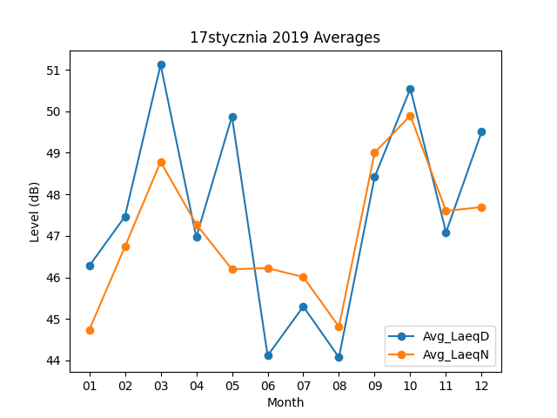
Month | Avg_LaeqD | Avg_LaeqN
01 | 46.274193548 | 44.735483871
02 | 47.467857143 | 46.739285714
03 | 51.119354839 | 48.783870968
04 | 46.966666667 | 47.28
05 | 49.877419355 | 46.196774194
06 | 44.116666667 | 46.223333333
07 | 45.3 | 46.009677419
08 | 44.074193548 | 44.812903226
09 | 48.416666667 | 49.003333333
10 | 50.54516129 | 49.896774194
11 | 47.086666667 | 47.6
12 | 49.509677419 | 47.693548387

